Sheet1
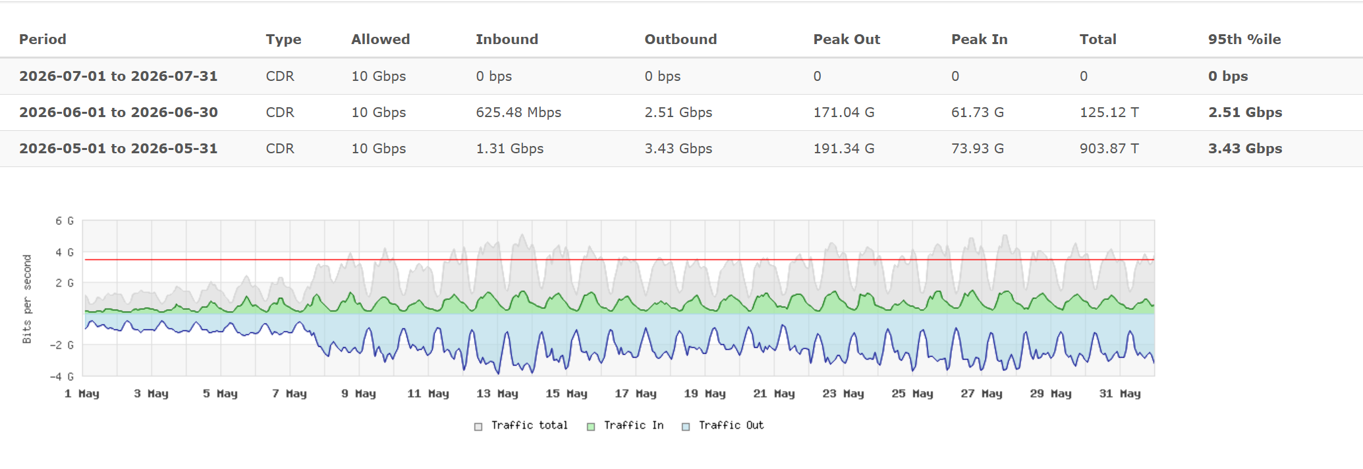
业务合作对账单(2026.07）
 |  |  |  |  |  | INVOICE NO: MS2026070101
序号 | 计费时间 |  |  | 数量 | 单价/HKD | 合计/HKD | 产品名称 | 备注
1 | 2026-07-01 | - | 2026-07-31 | 读取LNMS | 4.00 | #VALUE! | HK STD/端口/Mpbs | 1500M保底
2 | 2026-07-01 | - | 2026-07-31 | 读取LNMS | 7.00 | #VALUE! | HK STD/IP | IP费用
3 | 2026-06-01 | - | 2026-06-30 | 读取LNMS | 4.00 | #VALUE! | HK STD/端口/Mpbs | 6月95超出部分
合计 |  |  |  |  |  | #VALUE!

收款信息 Beneficiary's Name: Beneficiary's Address： Bank Name: Swift Code： Bank Code： Beneficiary's Account： Bank Address： |  |  |  |  | 客户信息 Beneficiary's Name: Bank Name: Bank Address: Beneficiary's Account (港元账户): Beneficiary's Account (其他货币账户): Bank Code: Swift Code:

